关系图
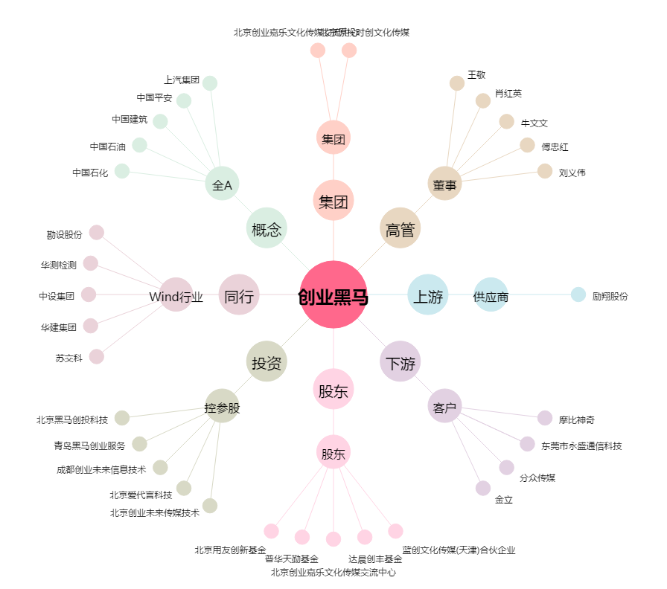
创业黑马[300688.SZ] - 关系概览图

